2023_02_data
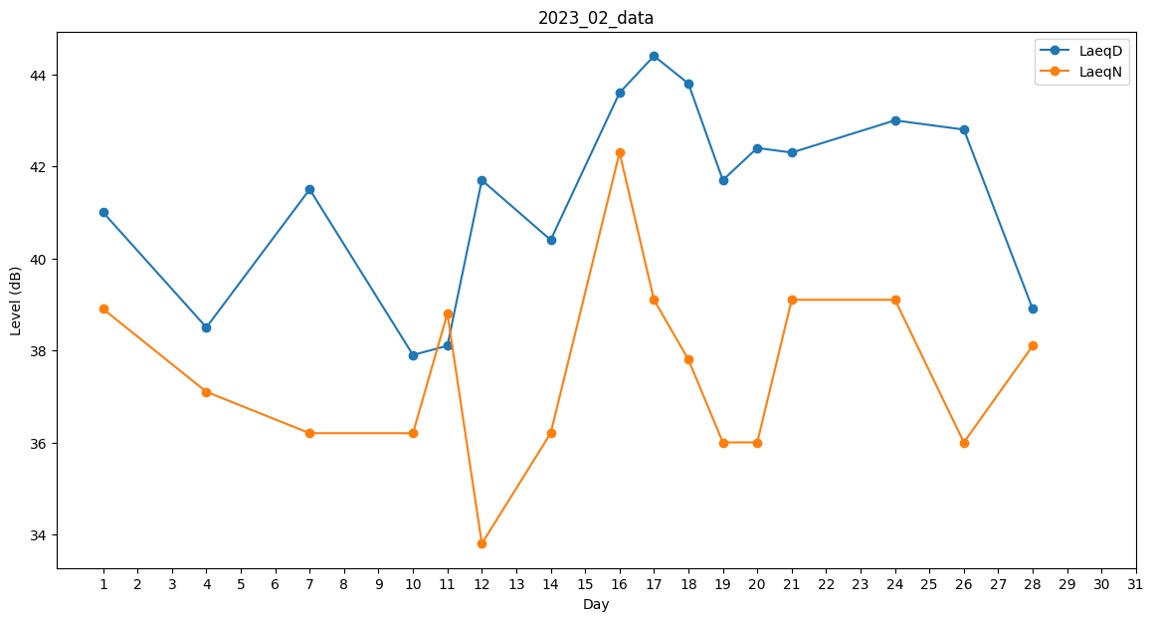
Day | LaeqD | LaeqN
1 | 41 | 38.9
2 | 40.8 | 0
3 | 32.6 | 0
4 | 38.5 | 37.1
5 | 41.2 | 0
6 | 40.9 | 0
7 | 41.5 | 36.2
8 | 0 | 0
9 | 0 | 0
10 | 37.9 | 36.2
11 | 38.1 | 38.8
12 | 41.7 | 33.8
13 | 41.1 | 0
14 | 40.4 | 36.2
15 | 39.9 | 0
16 | 43.6 | 42.3
17 | 44.4 | 39.1
18 | 43.8 | 37.8
19 | 41.7 | 36
20 | 42.4 | 36
21 | 42.3 | 39.1
22 | 49.5 | 0
23 | 0 | 0
24 | 43 | 39.1
25 | 40.1 | 0
26 | 42.8 | 36
27 | 41.4 | 0
28 | 38.9 | 38.1

